附件1
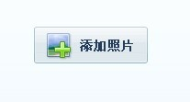
相册上传

审核未通过企标产品无法修改删除

座机区号不显示

别纸3

 | 天马所需图片

 | 天马所需图片

